表紙・改定履歴
Webダイレクト販売

画面設計書
Web申込み専用ページパスワード変更確認画面
G0213

© 2020 Sasuke Financial Lab Inc.

変 更 記 録
版数 REV. | 作成更新日 | 変 更 内 容 | 担 当
01 | 2020-09-24 | 初版 | 須永
02 | 2020-09-30 | UIレビュー記録表のレビュー指摘事項に対応 | 木部
03 | 2020-10-09 | UIレビュー対応 | 木下
04 | 2020-11-24 | ・変更処理を調整 ・ハッシュ値の受け取りをパスパラメータからURLクエリに変更 | 小川
05 | 2020-11-27 | ・「画面項目定義書」シートにテキストボックスのtypeを追記 ・「画面項目定義書」シートにテキストボックスのプレースホルダーを追記 | 小川
06 | 2021-01-12 | "パスワード変更後、ログイン画面へリダイレクトされず袋小路になってしまうので、強制遷移を促す画面へ遷移するようUI・SS変更 G0213_Web申込み専用ページパスワード変更確認画面表示後、パスワード変更APIレスポンスに応じてパスワードの変更が完了した画面を表示する。" | 須永

画面概要
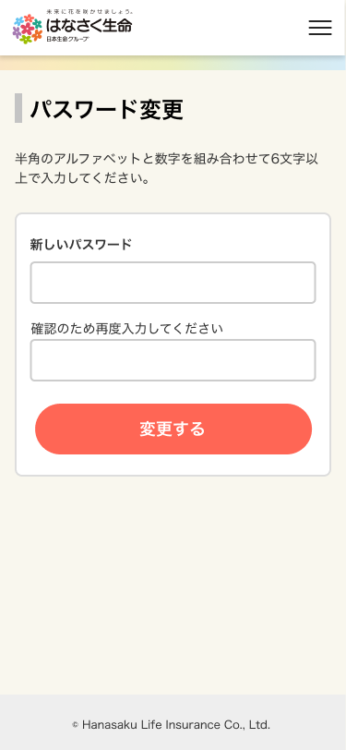
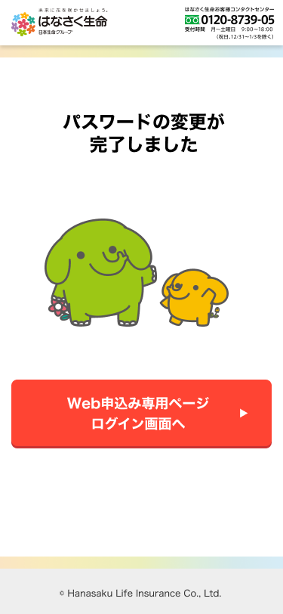
設計説明書 |  |  |  | システム |  | 画面名 | 画面ID
 |  |  |  | Webダイレクト販売 |  | Web申込み専用ページパスワード変更確認画面 | G0213

 | 1 | 画面概要

 |  | 申込者がパスワードを忘れ、変更を希望した際に送信されたメールアドレスのURLリンクから遷移する画面となる。
 |  | メールアドレスに記載されているURLリンクを押下し、当画面でパスワードの変更を行う。

 |  | 新しいパスワードを入力後、変更するボタン押下で新しいパスワードに変更される。

 |  | アクセス時、パスワード変更のURLのハッシュ値が有効でない場合（※）は401エラー画面にリダイレクトする。
 |  |  | ・URLのハッシュがデータベースに存在しない場合
 |  |  | ・有効期限（2時間）が経過していた場合

 | 2 | 画面遷移
 |  |  |  |  | 「G0213_Web申込み専用ページパスワード変更確認画面」

画面レイアウト
画面レイアウト | システム | 画面名 | 画面ID
 | Webダイレクト販売 | Web申込み専用ページパスワード変更確認画面 | G0213

1
A

2

1
B

